List1
více info | Hračky pro něj a pro ni | Košík

počet hvězdiček produkru:
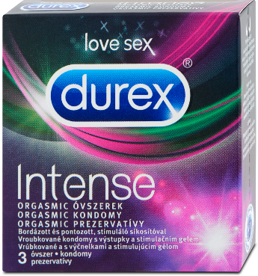

 | název produktu:
 | typ:
 | popis:

 | Přidat do košíku

Recenze :

Obázky/videa od klientů:

Návod na použití:

